DEF-TRF-001
1 | ID defektu | DEF-TRF-001
2 | Tytuł | Zatrzymanie nieaktywnego transferu zwraca sukces
3 | Tester | Bartosz Grajdek
4 | Priorytet | Sredni
5 | Testowany produkt, wersja | epc-simulator:1.0.0
6 | Środowisko testowe | Docker, http://localhost:8000, Robot Framework 7.4.2, macOS/Darwin
7 | Opis błędu | API zwraca 200 OK i status=traffic_stopped przy próbie zatrzymania transferu, który nie został wcześniej uruchomiony.
8 | Kroki / scenariusz, podczas których został wykryty | Reset symulatora. 2. Podłącz UE=55. 3. Wykonaj DELETE /ues/55/bearers/9/traffic.
9 | Oczekiwany rezultat | API powinno zwrócić błąd klienta 4xx, ponieważ transfer na bearerze 9 nie jest aktywny.
10 | Uzyskany rezultat | 200 OK, body: {'status': 'traffic_stopped', 'ue_id': 55, 'bearer_id': 9}.
11 | Powtarzalność | 100%, odtworzone w teście automatycznym TC-TRF-005.
12 | Podjęte kroki | Dodano test automatyczny i oznaczono przypadek jako FAIL.
13 | Analiza testera | Brakuje walidacji stanu aktywności transferu przed wykonaniem operacji stop. System raportuje zatrzymanie transferu, którego nie było.
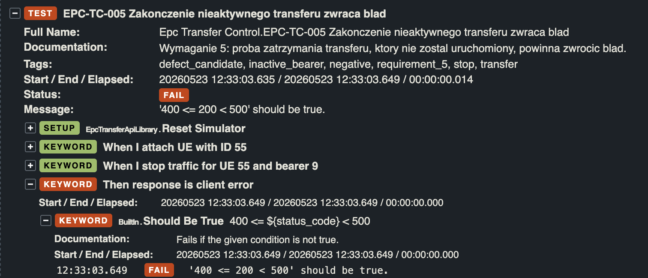
14 | Załączniki (logi/ zrzut z ekranu)

DEF-TRF-002
1 | ID defektu | DEF-TRF-002
2 | Tytuł | Brak działania dla zakończenia transferu wszystkich bearerów UE
3 | Tester | Bartosz Grajdek
4 | Priorytet | Sredni
5 | Testowany produkt, wersja | epc-simulator:1.0.0
6 | Środowisko testowe | Docker, http://localhost:8000, Robot Framework 7.4.2, macOS/Darwin
7 | Opis błędu | Wymaganie przewiduje zakończenie transferu dla wszystkich bearerów UE, ale API nie udostępnia działającej operacji stop-all.
8 | Kroki / scenariusz, podczas których został wykryty | Reset symulatora. 2. Podłącz UE=56. 3. Dodaj bearer=4. 4. Uruchom transfer na bearerach 9 i 4. 5. Wykonaj DELETE /ues/56/traffic.
9 | Oczekiwany rezultat | 200 OK oraz zatrzymanie transferu na wszystkich bearerach UE.
10 | Uzyskany rezultat | 404 Not Found, body: {'detail': 'Not Found'}.
11 | Powtarzalność | 100%, odtworzone w teście automatycznym TC-TRF-006.
12 | Podjęte kroki | Zweryfikowano /openapi.json. Brak endpointu stop-all w specyfikacji API.
13 | Analiza testera | Funkcjonalność wymagana przez README nie jest wystawiona jako endpoint API albo ma nieudokumentowaną ścieżkę.
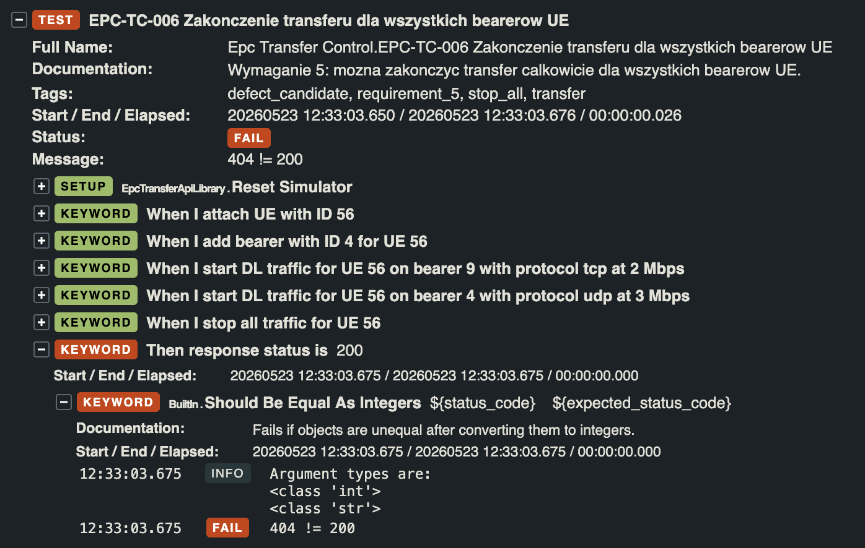
14 | Załączniki (logi/ zrzut z ekranu)

DEF-TRF-003
1 | ID defektu | DEF-TRF-003
2 | Tytuł | API akceptuje transfer powyżej limitu 100 Mbps
3 | Tester | Bartosz Grajdek
4 | Priorytet | Sredni
5 | Testowany produkt, wersja | epc-simulator:1.0.0
6 | Środowisko testowe | Docker, http://localhost:8000, Robot Framework 7.4.2, macOS/Darwin
7 | Opis błędu | API uruchamia transfer 101 Mbps, mimo że wymagania ograniczają transfer UE do maksymalnie 100 Mbps w kierunku DL.
8 | Kroki / scenariusz, podczas których został wykryty | 1. Reset symulatora. 2. Podłącz UE=57. 3. Wykonaj POST /ues/57/bearers/9/traffic z body {'protocol': 'tcp', 'Mbps': 101}.
9 | Oczekiwany rezultat | API powinno zwrócić błąd klienta 4xx. Transfer nie powinien zostać uruchomiony.
10 | Uzyskany rezultat | 200 OK, body: {'status': 'traffic_started', 'ue_id': 57, 'bearer_id': 9, 'target_bps': 101000000}.
11 | Powtarzalność | 100%, odtworzone w teście automatycznym TC-TRF-007.
12 | Podjęte kroki | Dodano test walidacji wartości granicznej powyżej limitu.
13 | Analiza testera | Brakuje walidacji maksymalnej przepustowości na wejściu Mbps.
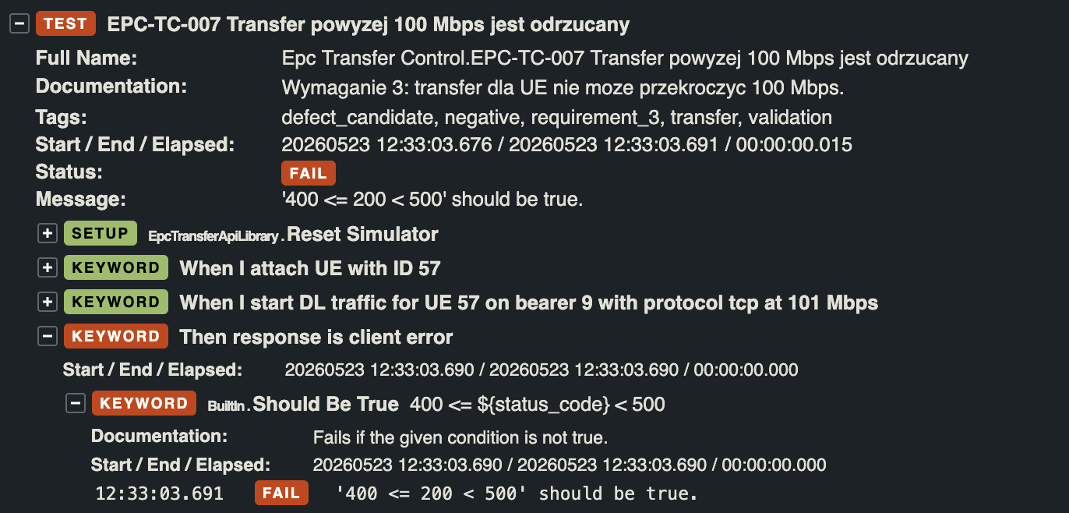
14 | Załączniki (logi/ zrzut z ekranu)

DEF-TRF-004
1 | ID defektu | DEF-TRF-004
2 | Tytuł | API akceptuje transfer z kierunkiem UL
3 | Tester | BG / TO
4 | Priorytet | Sredni
5 | Testowany produkt, wersja | epc-simulator:1.0.0
6 | Środowisko testowe | Docker, http://localhost:8000, Robot Framework 7.4.2, macOS/Darwin
7 | Opis błędu | Wymagania dopuszczają uruchomienie transferu tylko w kierunku DL, ale API zaakceptowało payload z direction=UL i uruchomiło transfer.
8 | Kroki / scenariusz, podczas których został wykryty | 1. Reset symulatora. 2. Podłącz UE=58. 3. Wykonaj POST /ues/58/bearers/9/traffic z body {'protocol': 'tcp', 'Mbps': 1, 'direction': 'UL'}.
9 | Oczekiwany rezultat | API powinno zwrócić błąd klienta 4xx. Transfer w kierunku innym niż DL nie powinien zostać uruchomiony.
10 | Uzyskany rezultat | 200 OK, body: {'status': 'traffic_started', 'ue_id': 58, 'bearer_id': 9, 'target_bps': 1000000}.
11 | Powtarzalność | 100%, odtworzone w teście automatycznym TC-TRF-008.
12 | Podjęte kroki | Dodano test negatywny z polem direction=UL.
13 | Analiza testera | Endpoint ignoruje dodatkowe pole direction. Brakuje jawnej walidacji kierunku transferu.
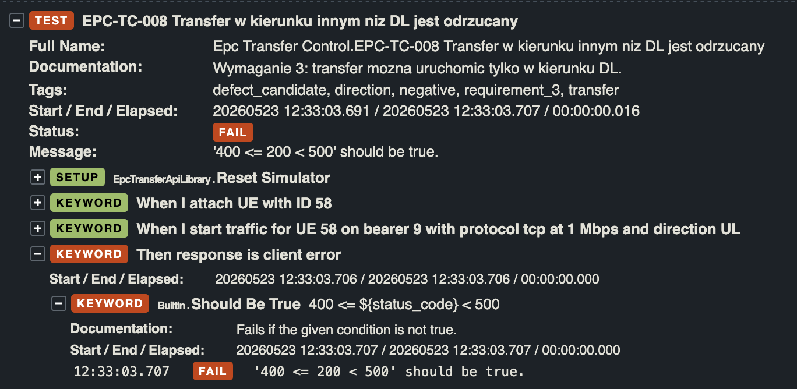
14 | Załączniki (logi/ zrzut z ekranu)

DEF-RUL-001
1 | ID defektu | DEF-RUL-001
2 | Tytuł | Odpowiedź GET statystyk bearera nie zawiera pola unit
3 | Tester | Mateusz Janicki
4 | Priorytet | 2
5 | Testowany produkt, wersja | EPC Simulator 1.0.0
6 | Środowisko testowe | Docker (localhost:8000), Robot Framework 7.4.2, Python 3, macOS
7 | Opis błędu | Endpoint GET /ues/{ue_id}/bearers/{bearer_id}/traffic nie zwraca pola unit w odpowiedzi JSON. Specyfikacja (README, Wymaganie 4) wskazuje, że domyślną jednostką jest kbps i że klient może podać opcjonalny parametr unit (kbps/Mbps). Oczekiwane jest, że odpowiedź odzwierciedla wybraną lub domyślną jednostkę.
8 | Kroki / scenariusz, podczas których został wykryty | 1. Uruchom symulator: docker run -p 8000:8000 epc-simulator:1.0.0 2. Wykonaj attach UE: POST /ues {"ue_id": 50} 3. Uruchom ruch: POST /ues/50/bearers/9/traffic {"protocol": "tcp", "Mbps": 10} 4. Pobierz statystyki: GET /ues/50/bearers/9/traffic 5. Sprawdź odpowiedź JSON Wykryto w testach: EPC-RUL-001, EPC-RUL-002, EPC-RUL-003
9 | Oczekiwany rezultat | Odpowiedź JSON zawiera pole unit z wartością kbps (domyślnie) lub wartością podaną w parametrze zapytania (np. ?unit=Mbps). Przykład: {"ue_id": 50, "bearer_id": 9, "throughput": 10000, "unit": "kbps", "protocol": "tcp"}
10 | Uzyskany rezultat | Odpowiedź JSON nie zawiera pola unit. Błąd testu: Dictionary '' has no key 'unit'. Zwrócone pola nie obejmują jednostki throughput.
11 | Powtarzalność | 100% — defekt reprodukowalny przy każdym wywołaniu endpointu niezależnie od podanego parametru unit.
12 | Podjęte kroki | Zweryfikowano odpowiedź API bezpośrednim wywołaniem curl. Potwierdzono brak pola unit w surowej odpowiedzi JSON. Sprawdzono zachowanie zarówno bez parametru unit, jak i z ?unit=kbps oraz ?unit=Mbps.
13 | Analiza testera | Symulator prawdopodobnie nie implementuje parametru unit po stronie serwera i nie zwraca nazwy jednostki w odpowiedzi. Może to być brak implementacji lub niezgodność ze specyfikacją. Dotyczy trzech przypadków testowych (EPC-RUL-001, 002, 003).
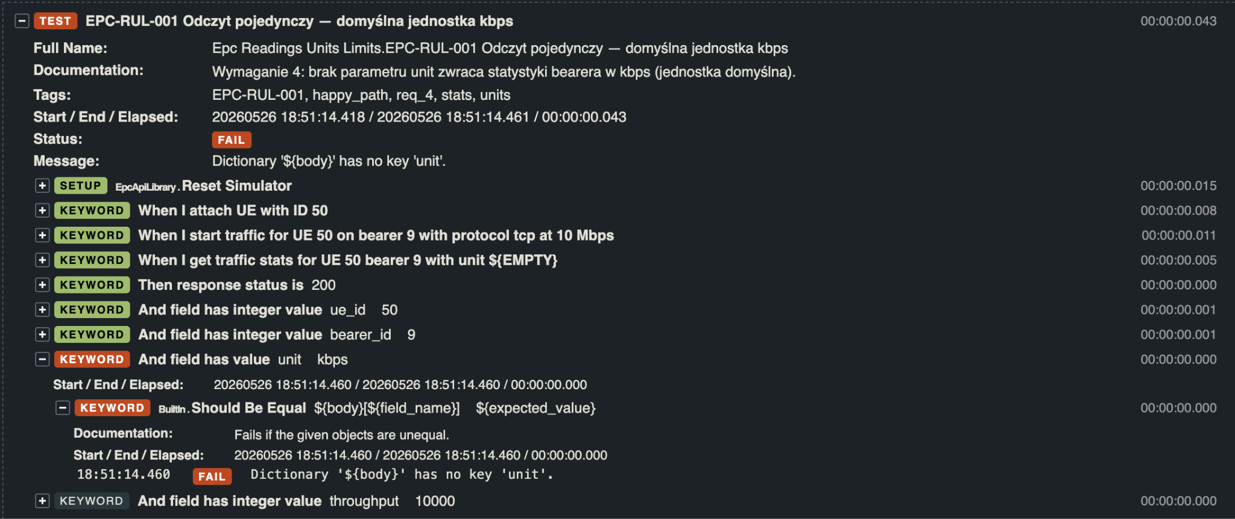
14 | Załączniki (logi/ zrzut z ekranu)

DEF-RUL-002
1 | ID defektu | DEF-RUL-002
2 | Tytuł | Endpoint sumarycznych statystyk GET /ues/{ue_id}/traffic zwraca 404 — funkcjonalność niezaimplementowana
3 | Tester | Mateusz Janicki
4 | Priorytet | 1
5 | Testowany produkt, wersja | EPC Simulator 1.0.0
6 | Środowisko testowe | Docker (localhost:8000), Robot Framework 7.4.2, Python 3, macOS
7 | Opis błędu | Endpoint GET /ues/{ue_id}/traffic odpowiedzialny za sumaryczny odczyt throughput ze wszystkich aktywnych bearerów danego UE zwraca HTTP 404. Specyfikacja (README, Wymaganie 4) wyraźnie opisuje tę funkcjonalność: "Można sprawdzić transfer dla pojedynczego bearera w ramach UE lub sumaryczny dla wszystkich jego bearerów".
8 | Kroki / scenariusz, podczas których został wykryty | 1. Uruchom symulator: docker run -p 8000:8000 epc-simulator:1.0.0 2. Attach UE: POST /ues {"ue_id": 53} 3. Dodaj bearer: POST /ues/53/bearers {"bearer_id": 3} 4. Uruchom ruch na bearer 9: POST /ues/53/bearers/9/traffic {"protocol": "tcp", "Mbps": 10} 5. Uruchom ruch na bearer 3: POST /ues/53/bearers/3/traffic {"protocol": "tcp", "Mbps": 5} 6. Pobierz sumaryczne statystyki: GET /ues/53/traffic Wykryto w testach: EPC-RUL-004, EPC-RUL-005
9 | Oczekiwany rezultat | HTTP 200 z sumarycznym throughput wszystkich aktywnych bearerów UE. Przykład: {"ue_id": 53, "throughput": 15000, "unit": "kbps"}
10 | Uzyskany rezultat | HTTP 404 — endpoint nie istnieje. Błąd testu: 404 != 200.
11 | Powtarzalność | 100% — endpoint zwraca 404 niezależnie od stanu UE, liczby bearerów i podanego parametru unit.
12 | Podjęte kroki | Zweryfikowano bezpośrednim wywołaniem curl: GET http://localhost:8000/ues/53/traffic. Potwierdzono odpowiedź 404. Sprawdzono czy endpoint nie działa pod inną ścieżką — nie znaleziono.
13 | Analiza testera | Endpoint sumarycznych statystyk nie jest zaimplementowany w symulatorze w wersji 1.0.0, mimo że Wymaganie 4 go opisuje. Jest to brak funkcjonalności, a nie błąd konfiguracji. Dotyczy testów EPC-RUL-004 i EPC-RUL-005.
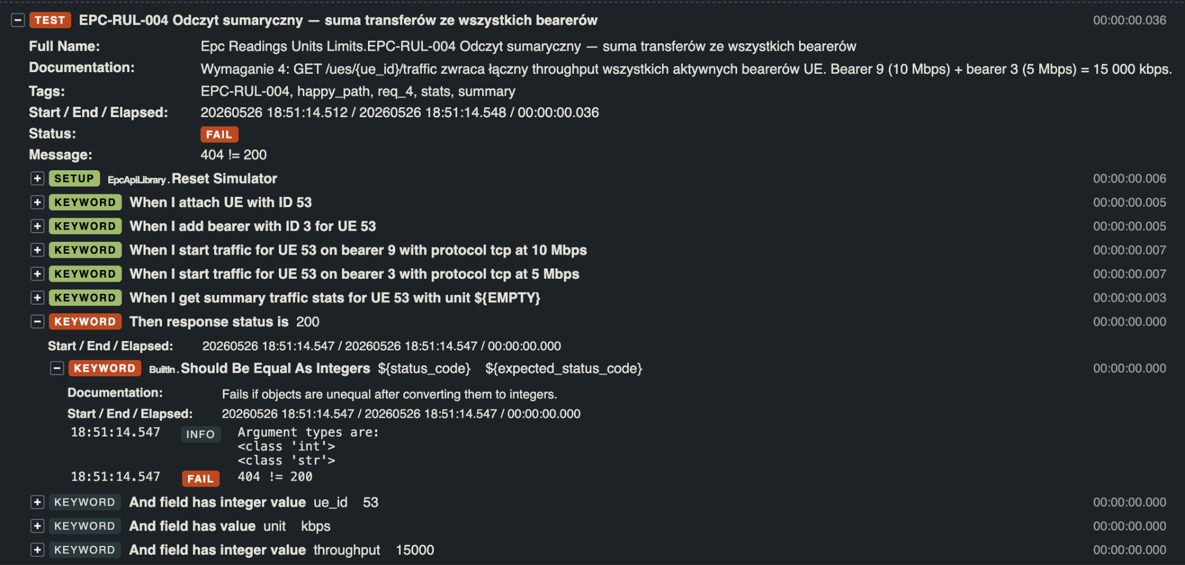
14 | Załączniki (logi/ zrzut z ekranu)

DEF-RUL-003
1 | ID defektu | DEF-RUL-003
2 | Tytuł | Brak walidacji zakresu transferu — symulator akceptuje wartości powyżej 100 Mbps i wartości ujemne
3 | Tester | Mateusz Janicki
4 | Priorytet | 1
5 | Testowany produkt, wersja | EPC Simulator 1.0.0
6 | Środowisko testowe | Docker (localhost:8000), Robot Framework 7.4.2, Python 3, macOS
7 | Opis błędu | API nie waliduje zakresu parametru Mbps przy starcie ruchu. Wartości powyżej 100 Mbps (np. 100.1 Mbps) oraz wartości ujemne (np. -1 Mbps) są akceptowane z kodem HTTP 200 i statusem traffic_started. Specyfikacja (README, Założenia) określa maksymalny transfer na 100 Mbps.
8 | Kroki / scenariusz, podczas których został wykryty | 1. Uruchom symulator: docker run -p 8000:8000 epc-simulator:1.0.0 2. Attach UE: POST /ues {"ue_id": 61} 3. Uruchom ruch z wartością powyżej limitu: POST /ues/61/bearers/9/traffic {"protocol": "tcp", "Mbps": 100.1} 4. Sprawdź kod odpowiedzi Dodatkowo (EPC-RUL-008): 3b. Uruchom ruch z wartością ujemną: POST /ues/62/bearers/9/traffic {"protocol": "tcp", "Mbps": -1} Wykryto w testach: EPC-RUL-007, EPC-RUL-008
9 | Oczekiwany rezultat | HTTP 422 z komunikatem błędu walidacji dla Mbps = 100.1 oraz Mbps = -1. Symulator powinien odrzucać wartości spoza zakresu (0, 100].
10 | Uzyskany rezultat | HTTP 200, status: traffic_started — symulator akceptuje transfer 100.1 Mbps i -1 Mbps bez błędu. Błąd testu: 200 != 422.
11 | Powtarzalność | 100% — symulator konsekwentnie akceptuje dowolną wartość Mbps bez walidacji zakresu.
12 | Podjęte kroki | Przetestowano wartości graniczne: 100 Mbps (PASS), 100.1 Mbps (FAIL), -1 Mbps (FAIL). Zweryfikowano bezpośrednimi wywołaniami curl. Potwierdzono brak walidacji po stronie serwera.
13 | Analiza testera | Symulator nie implementuje walidacji zakresu parametru Mbps. Brak ograniczenia górnego (max 100 Mbps) i dolnego (min > 0) może prowadzić do nierealistycznych stanów symulatora. Dotyczy testów EPC-RUL-007 i EPC-RUL-008.
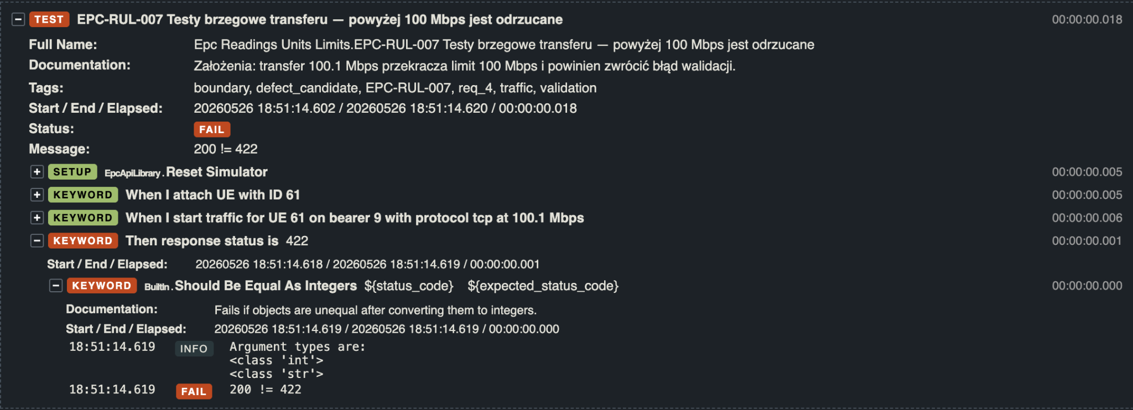
14 | Załączniki (logi/ zrzut z ekranu)

